FIche produit TMS-8360
 | Fiche info produit (Marketing)

Code article ALDI |  | 5014339
Déno Aldi |  | TECHWOOD MIXEUR MULTIFONCTIONS
Fournisseur |  | SOTECH

Deno Pub |  | MIXEUR PLONGEANT 300W - 3 EN 1
Marque |  | TECHWOOD - TMS-8360
EAN |  | 3760301552345
Desciption article / Assortiment |  | • Poussoir 2 Vitesses • Lame en acier inoxydable • Bol Hachoir 750ml • Alimentation 220-240V~ 50Hz • Puissance 250-300W • Livré avec Support de rangement Accessoires démontables pour un rangement et un nettoyage facile
Plus produit à mettre en avant |  | PUISSANCE 300W 3 EN 1 BOL HACHOIR
Logo ( Age / Made in .. ) |  | Made in China
Garantie |  | 2ans
Photo |  | 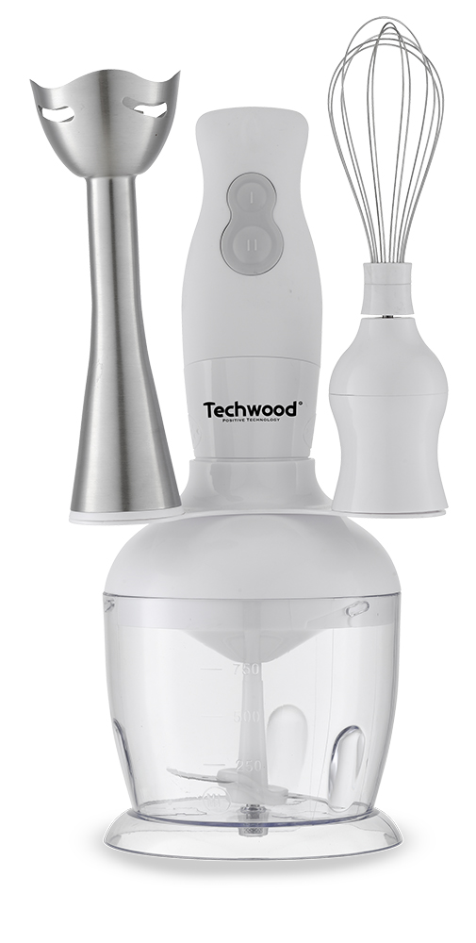
PMC
Contribution recyclage |  | Pas inclus dans le prix

FIche produit TMS-8365
 | Fiche info produit (Marketing)

Code article ALDI |  | 5014339
Déno Aldi |  | TECHWOOD MIXEUR MULTIFONCTIONS
Fournisseur |  | SOTECH

Deno Pub |  | MIXEUR PLONGEANT 300W - 3 EN 1
Marque |  | TECHWOOD - TMS-8365
EAN |  | 3760301552352
Desciption article / Assortiment |  | • Poussoir 2 Vitesses • Lame en acier inoxydable • Bol Hachoir 750ml • Alimentation 220-240V~ 50Hz • Puissance 250-300W • Livré avec Support de rangement Accessoires démontables pour un rangement et un nettoyage facile
Plus produit à mettre en avant |  | PUISSANCE 300W 3 EN 1 BOL HACHOIR
Logo ( Age / Made in .. ) |  | Made in China
Garantie |  | 2ans
Photo |  | 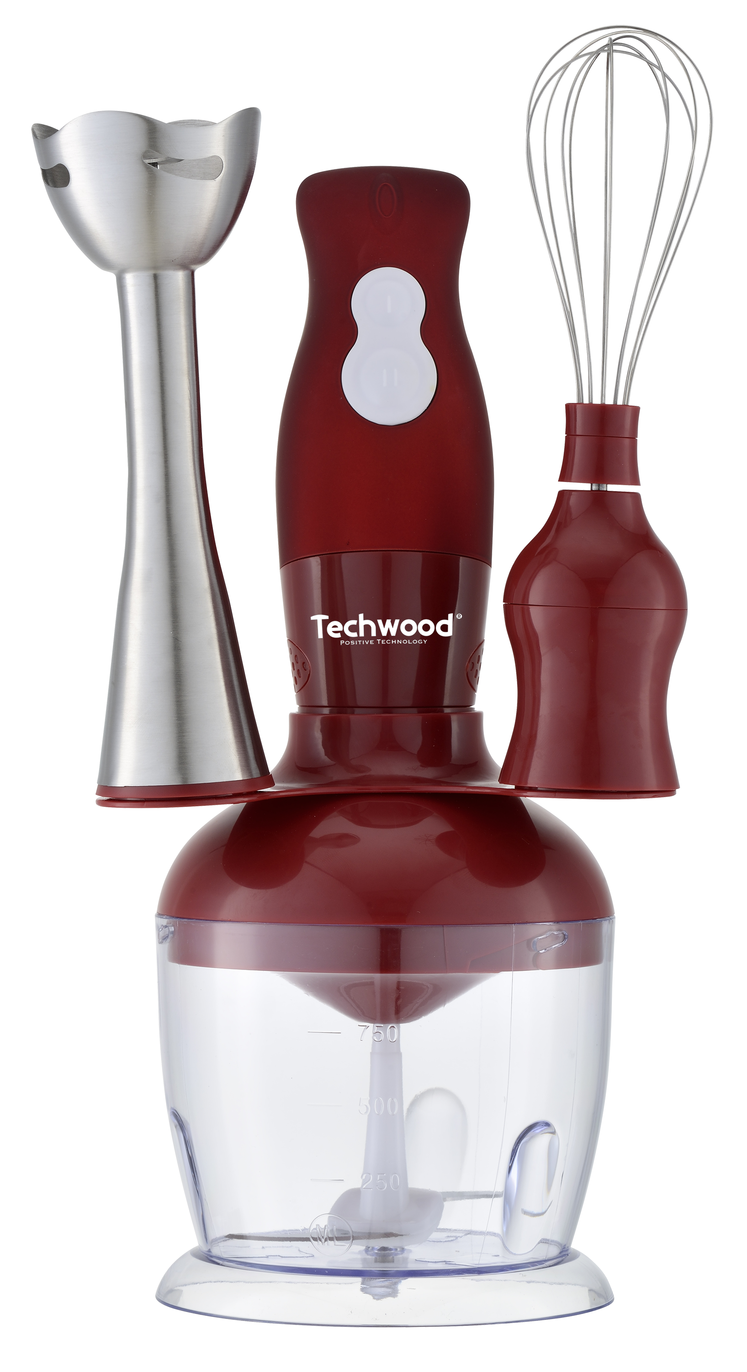
PMC
Contribution recyclage |  | Pas inclus dans le prix

FIche produit TMS-8366
 | Fiche info produit (Marketing)

Code article ALDI |  | 5014339
Déno Aldi |  | TECHWOOD MIXEUR MULTIFONCTIONS
Fournisseur |  | SOTECH

Deno Pub |  | MIXEUR PLONGEANT 300W - 3 EN 1
Marque |  | TECHWOOD - TMS-8366
EAN |  | 3760301552369
Desciption article / Assortiment |  | • Poussoir 2 Vitesses • Lame en acier inoxydable • Bol Hachoir 750ml • Alimentation 220-240V~ 50Hz • Puissance 250-300W • Livré avec Support de rangement Accessoires démontables pour un rangement et un nettoyage facile
Plus produit à mettre en avant |  | PUISSANCE 300W 3 EN 1 BOL HACHOIR
Logo ( Age / Made in .. ) |  | Made in China
Garantie |  | 2ans
Photo |  | 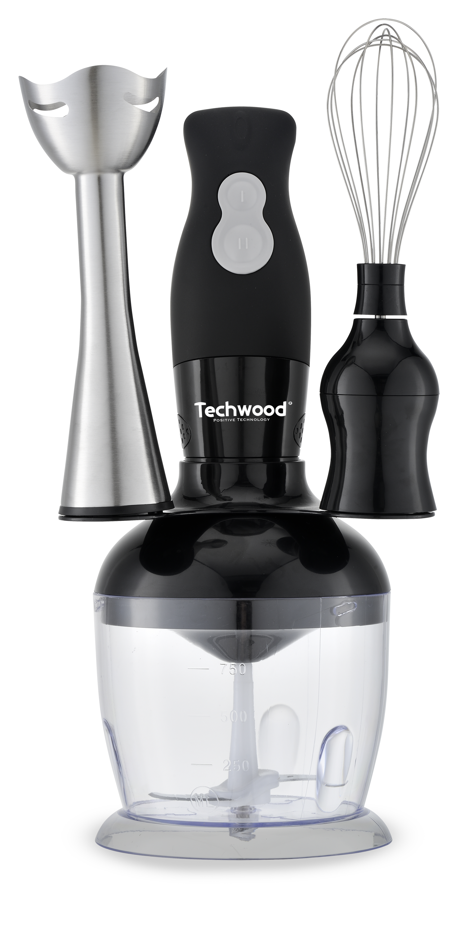
PMC
Contribution recyclage |  | Pas inclus dans le prix

